상품제안서
디큐브 충전식 초코넛 손난로 보조배터리 따뜻하게 | 상품코드: F31791

 |  |  |  |  |  |  | 02-412-0044 | www.easy1.co.kr
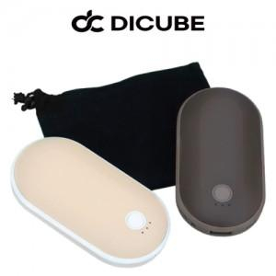

【상세/제작정보】

【인쇄/포장옵션】 | 레이저, 풀칼라 / 포장지포장

【공급단가】 | 수량 | 50~ | 100~ | 500~ | 1,000~ | 2,000~
*VAT별도 | 단가 | 10,440원 | 10,260원 | 10,000원 | 9,830원 | 9,570원

【상품 URL】 | https://dev.easy1.co.kr:443/src/goods_detail.php?gdno=31791

